DIAGRAMA DE FLUJOS
FLUJO | Fuentes posibles de datos |  | 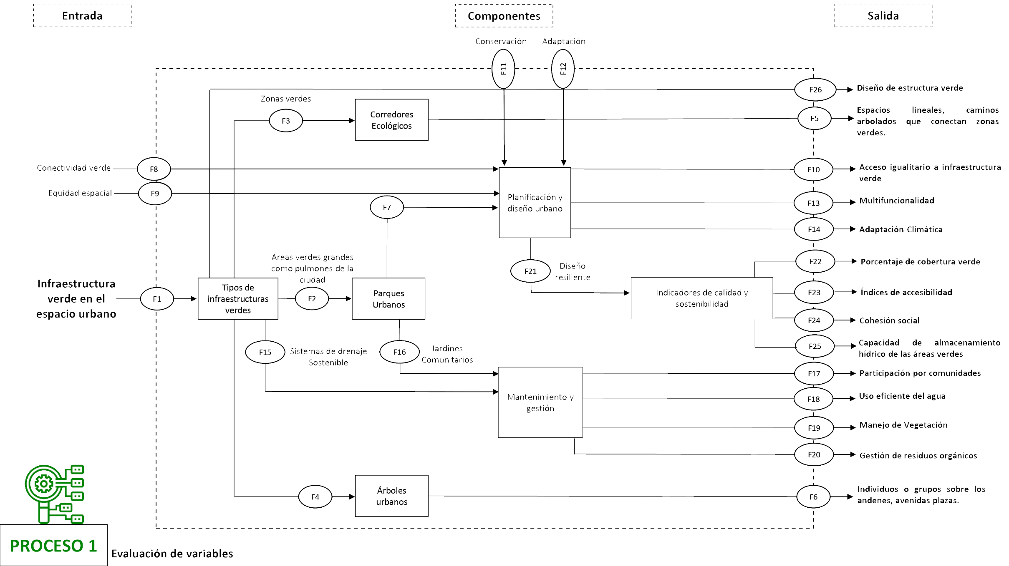
 | Informacion Cuantitativa | Informacion Cualitativa
F1 | Infraestructuras verdes | Sondeo; informacion del estado
F2 | Tipos de infraestructuras verdes | Sondeo; informacion de cuantas
F3 | Zonas verdes | Sondeo; informacion de cuantas
F4 | Arboles urbanos | Sondeo; informacion de cuantas
F5 | Espacios lineales, caminos arbolados que conectan zonas verdes | Estmaciones; corredores ecologicos
F6 | Individuos o grupos sobre los andenes, avenidas plazas | Sondeo; informacion de cuantas
F7 | Planificacion y diseño urbana | Registros zonales
F8 | Conectividad verde | Estmaciones; de conexiones verdes
F9 | Equidad espacial | Estmaciones; de zonas disponibles
F10 | Acceso igualitario a infraestructura verde | Estmaciones; de zonas disponibles
F11 | Conservacion de las zonas verdes | Registros zonales
F12 | Adaptacion de lo urbano con lo verde | Registros zonales
F13 | Multifuncionalidad de la infraestructura | Registros zonales
F14 | Adaptacion climatica | Registros zonales
F15 | Sistemas de drenaje sostenible | Registros zonales
F16 | Jardines comunitarios | Sondeo; informacion de cuantas
F17 | Paricipacion por comunidades | Sondeo; informacion de cuantas
F18 | Uso eficiente del agua | Registros zonales
F19 | Manejo de Vegetacion | Registros zonales
F20 | Gestion de residuos organicos | Sondeo; informacion de cuantas
F21 | Diseños urbanos resilientes | Estudio de propuesta para diseños urbanos resilientes
F22 | Porcentaje de cobertura verde | Registros zonales
F23 | Indices de accesibilidad | Indices de accesibilidad
F24 | Cohesion social | Estudio de Cohesion social
F25 | Capacidad de alamacenamiento hidrico de las areas verdes | Registros zonales

